20260521_유스케이스 다이어그램
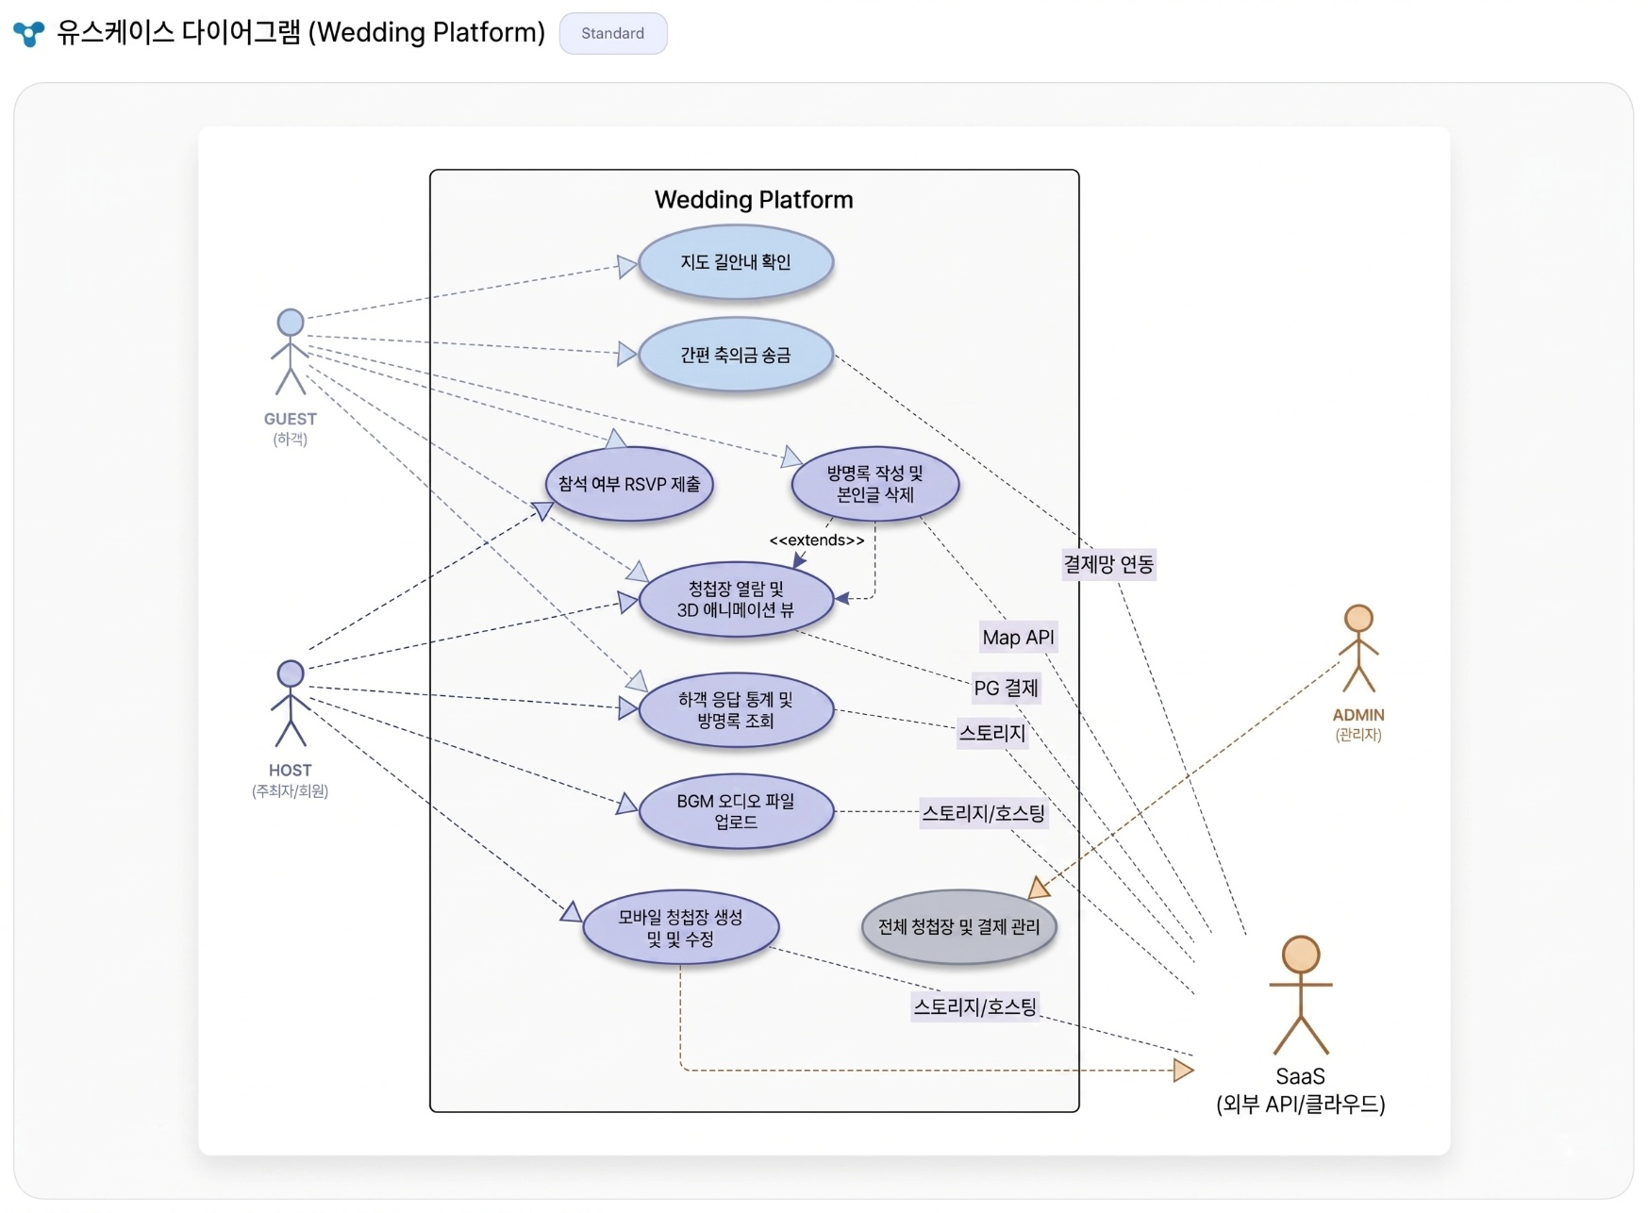
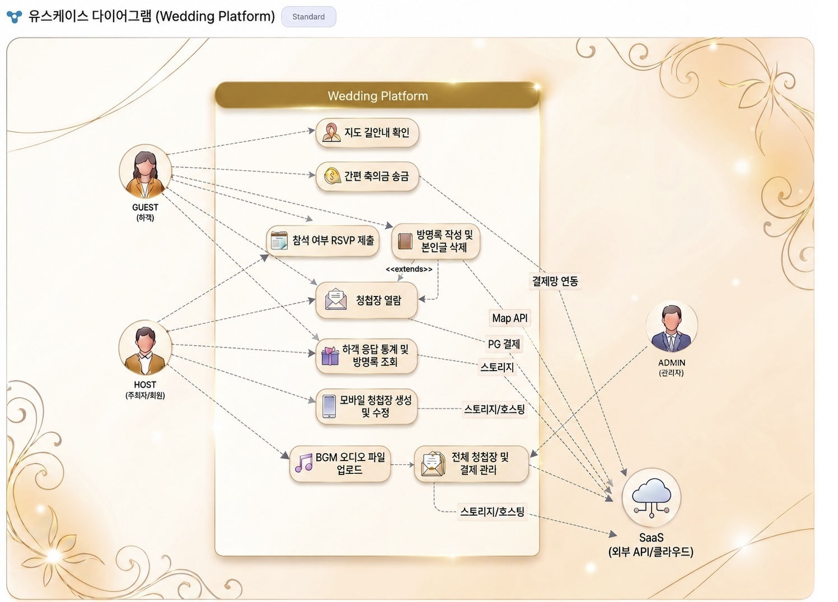
● 유스케이스 다이어그램

